Enum
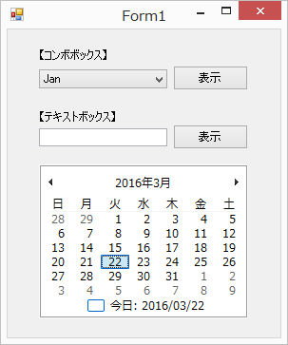
問題１ |  |  | 列挙型

 | プロジェクト名：Pr13_Enum

 | ① | 年月日の月を列挙型で宣言し、コンボボックスで入力した月をカレンダーで表示するプログラムを作成してください。
 |  | ※ | 下記の画像では、月の選択にComboBox、カレンダーにMonthCalenderを使用しています。
 |  | ※ | コンボボックスに列挙型の値を指定するには、【コンボボックス名】.DataSource = Enum.GetValues(typeof(【列挙型名】));を使用します。
 |  | ※ | MonthCalenderコントロールに表示する月を変更するには、【カレンダー名】.SetDateメソッドを使用します。（1日を選択するようにして下さい）

 | ② | ①に次の機能を追加してください。
 |  | テキストボックスで入力した文字列が、列挙子の中に存在する場合、その月をカレンダーで表示する。
 |  | ※ | 下記メソッドのどちらかを使用して実装できます。
 |  |  | 列挙型のメンバの名前を配列で取得するには、Enum.GetNamesメソッドを使用する。
 |  |  | 指定した値が列挙型に定義されているかを調べるには、Enum.IsDefinedメソッドを使用する。

